実行結果_divByTotalVol_1
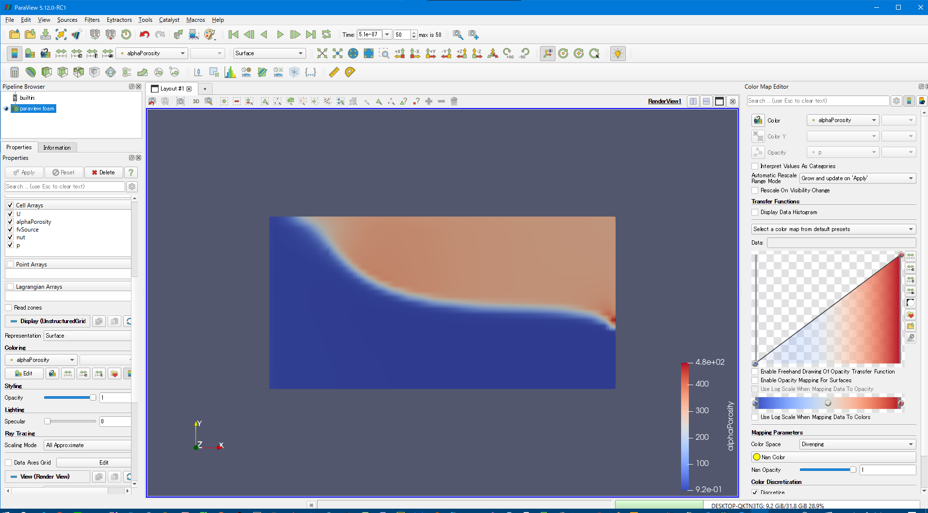

水が左側の壁を抜けた
水が左側の壁を抜けた！！

 | （１）変更内容は下記の通り
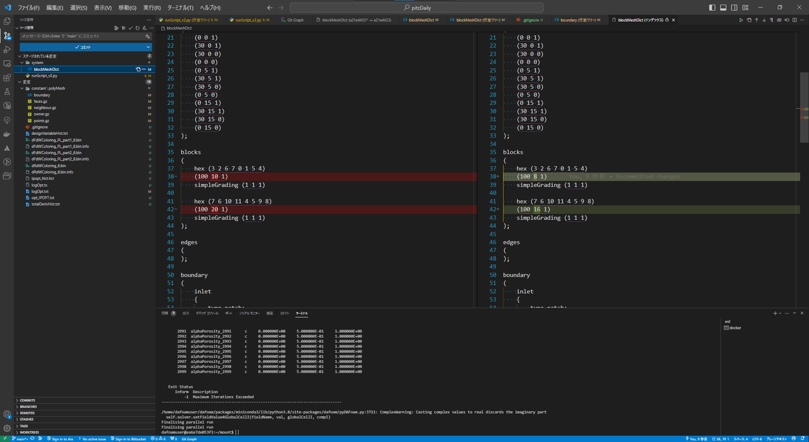

(100, 8, 1)

(100, 16, 1)

 | （２）ｐの実行前
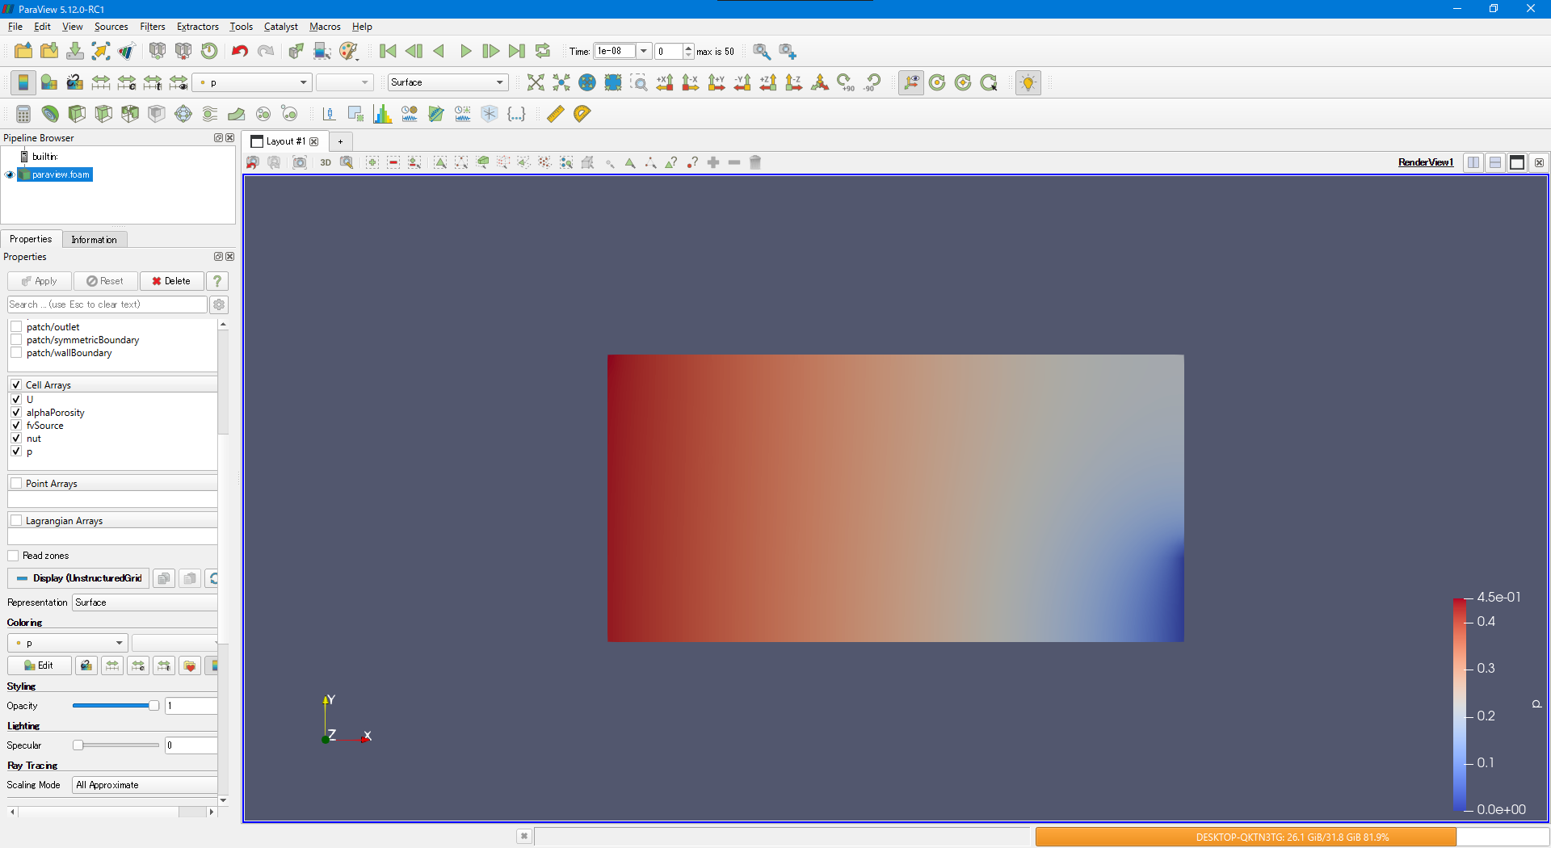

 | （３）ｐの実行後
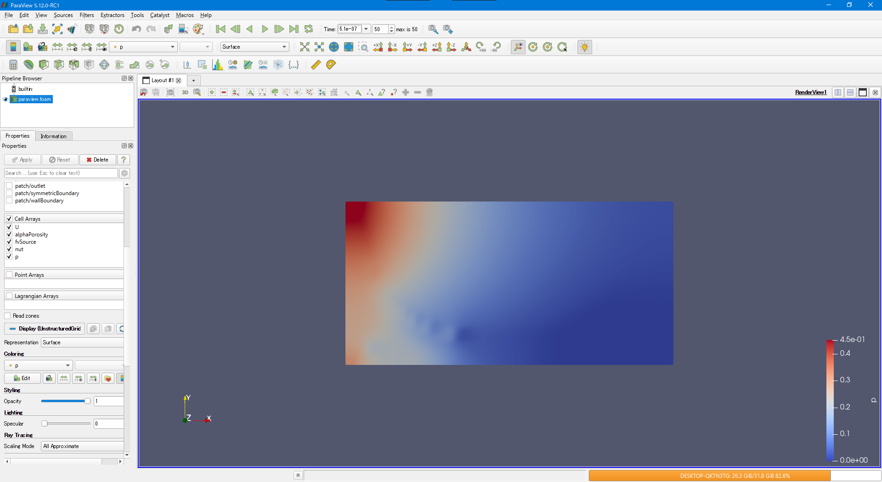

水が抜けてそうな良い感じ

 | （４）alphaProosityの実行前
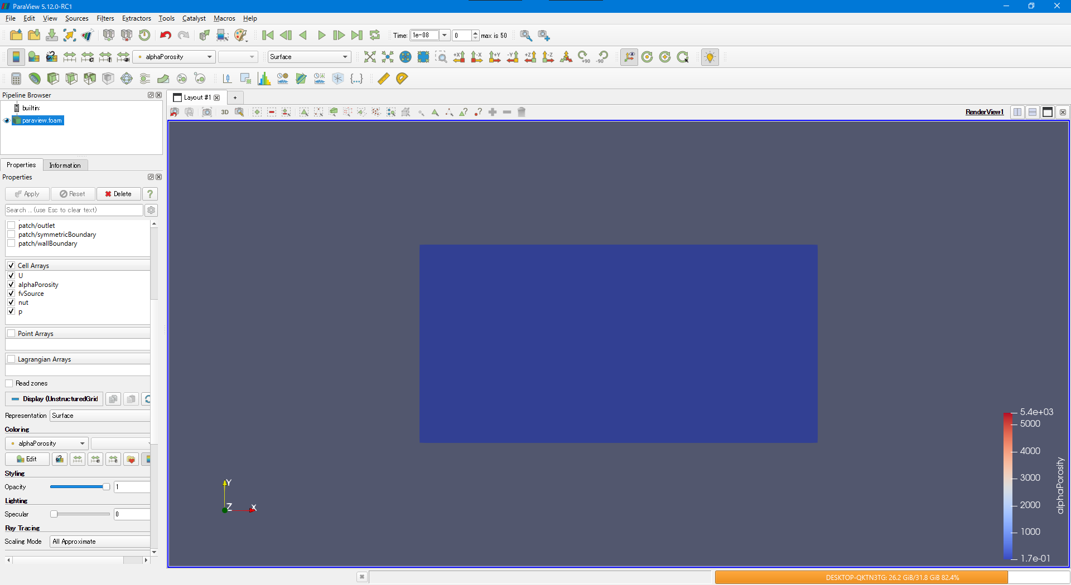

水が抜けてそうな良い感じ

 | （５）alphaProosityの実行後（正面画像）
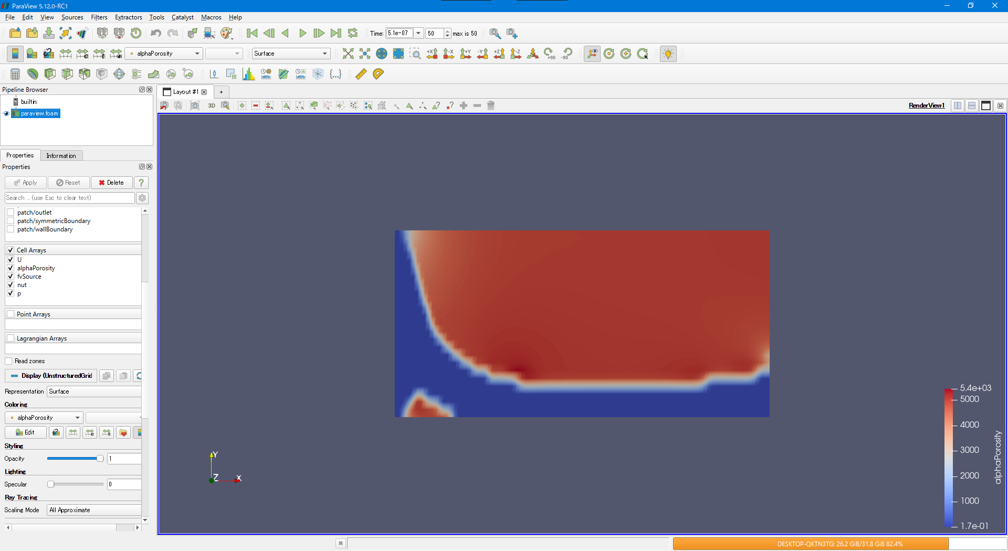

左の壁に白い部分がなくなった。

 | （６）alphaProosityの実行後（正面画像）
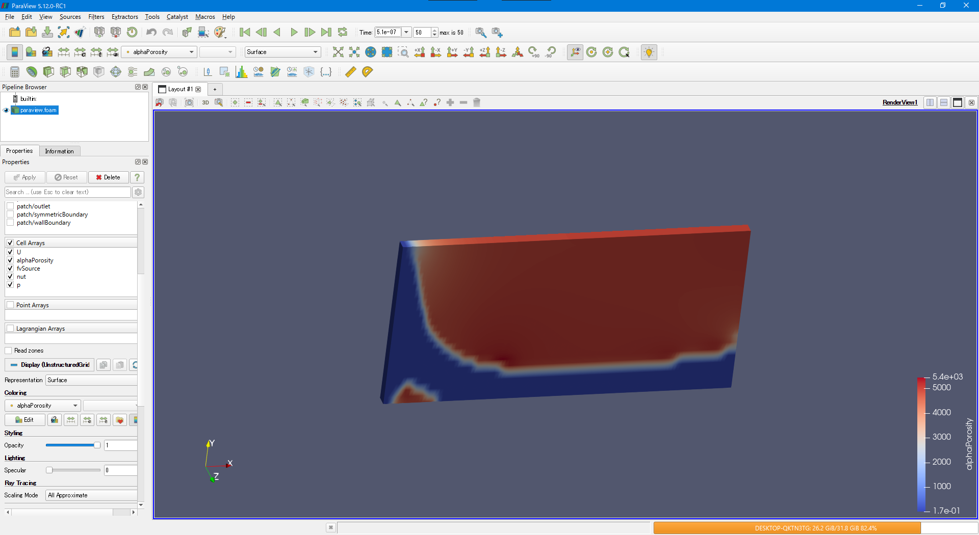

左の壁に白い部分がなくなった。

